关系图
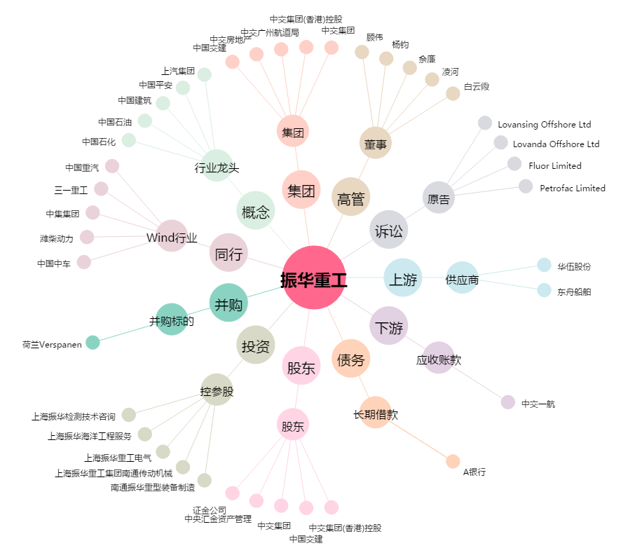
振华重工[600320.SH] - 关系概览图

